결과보고서(문제해결)
아래 표를 참고하여 "성과물 유형"은 R, P, SS 중 하나를 선택
"성과 사례"는 예시를 참고하여 작성
캡스톤디자인 결과보고서Ⅰ(문제해결프로젝트)
학년도 | 2023 | 학기 | 1
단과대학명 | 공과대학 | 학부(과) | 소프트웨어학과
교과목명 | 소프트웨어캡스톤디자인I | 분반 |  | 담당교수 | 배동성
과제명 | OFF-Closet | 팀명 | 족보브레이커
 |  | 성과물 유형 | R | 성과 사례 | 연구활동보고서
팀장 성명 | 손영우 | 팀원 성명 | 손영우, 오지상, 임원석
과제 목적 | 최근 온라인 시장의 활성화로 인해 사람들의 관심이 온라인에 집중되고 있지만, 통계에 따르면 쇼핑 경험이 있는 소비자의 약 75%가 오프라인 매장을 통해 쇼핑 정보를 습득하고 있는 것으로 나타났다. 그러나 현재 시중에는 적절한 오프라인 의류 매장을 소개해주는 어플이 부재하여, 소비자는 매장에 대한 정보를 얻기 어려움과 부족함을 겪고 있다. 따라서, 이 과제의 목적은 개성을 추구하는 소비자를 주 타겟으로 삼아 스타일 태그 기반 검색 및 추천 어플을 개발하여, 소비자와 오프라인 매장 간의 소통을 활성화하고, 온라인 쇼핑에서는 불가능했던 매장 방문과 제품 체험, 구매를 더욱 편리하게 제공하는 것이다.
과제 내용 및 결과 | 이 어플은 사용자가 개인 정보를 입력하여 회원가입한 후 원하는 패션 스타일을 선택할 수 있다. 이를 기반으로 사용자는 선호하는 스타일 매장을 원하는 지역 내에서 쉽게 찾을 수 있으며, 좋아요, 마이페이지, 매장 리뷰 및 커뮤니티 등 다양한 기능을 제공하고 있다. 이 어플은 네이버, 구글 검색, 인스타그램 등 여러 소셜 미디어에서 정보를 수집하는 번거로움을 해소하고, 이 어플 하나만으로 오프라인 매장의 정보를 편리하게 제공한다. 또한 이 어플은 Flutter 프레임워크와 Firebase를 사용하여 개발되었다. Flutter를 통해 사용자 인터페이스와 멀티 플랫폼 호환성을 제공하며, Firebase를 활용하여 사용자 데이터 관리, 실시간 업데이트, 보안 등의 기능을 구현하였다. 매장 관리자는 이 어플을 통해 매장을 등록하고 매장 사진과 대표 의류 사진을 등록할 수 있다. 대표 의류 사진 등록 시 K-fashion AI를 활용하여 스타일을 분류하고, 이를 통해 매장 대표 의류의 스타일 정보를 얻을 수 있으며, 사용자가 선호하는 스타일과의 매칭도 가능하다. 또한, 매장 리뷰와 커뮤니티 기능을 통해 매장을 홍보하고, 사용자와의 양방향 소통을 원활하게 이루어낼 수 있다.
활용방안 및 기대효과 | 1. 일반 사용자와 매장 관리자의 용도에 맞는 차별화된 UI로 인한 사용자 편의성 기대 2. 소비자와 판매자의 양방향 소통이 가능한 매장 리뷰와 커뮤니티 시스템으로 인한 소통의 장 활성화 3. 매장 관리자가 등록한 매장 대표사진(마네킹, 착용사진 등)을 활용하여 AI로 스타일 태그를 추출하고 이를 전문용어와의 괴리감을 줄인 정형화된 스타일 태그로 재정립하여 소비자는 편리하게 원하는 정보를 찾을 수 있으며 매장 관리자는 태그를 통한 의류 홍보를 기대할 수 있다. 4. 매장을 추천함으로써 직접적인 정보 제공, 소비자의 방문, 피팅 등을 통한 연결로 오프라인 매장의 선순환 기대

성과
위와 같이 캡스톤디자인 결과보고서를 제출합니다. 2023년 월 일 팀장(학생) : 손영우 (인) 담당교수 : 배동성 (인)

캡스톤디자인 결과보고서Ⅱ
[사진] 과제 결과물 사진 부착
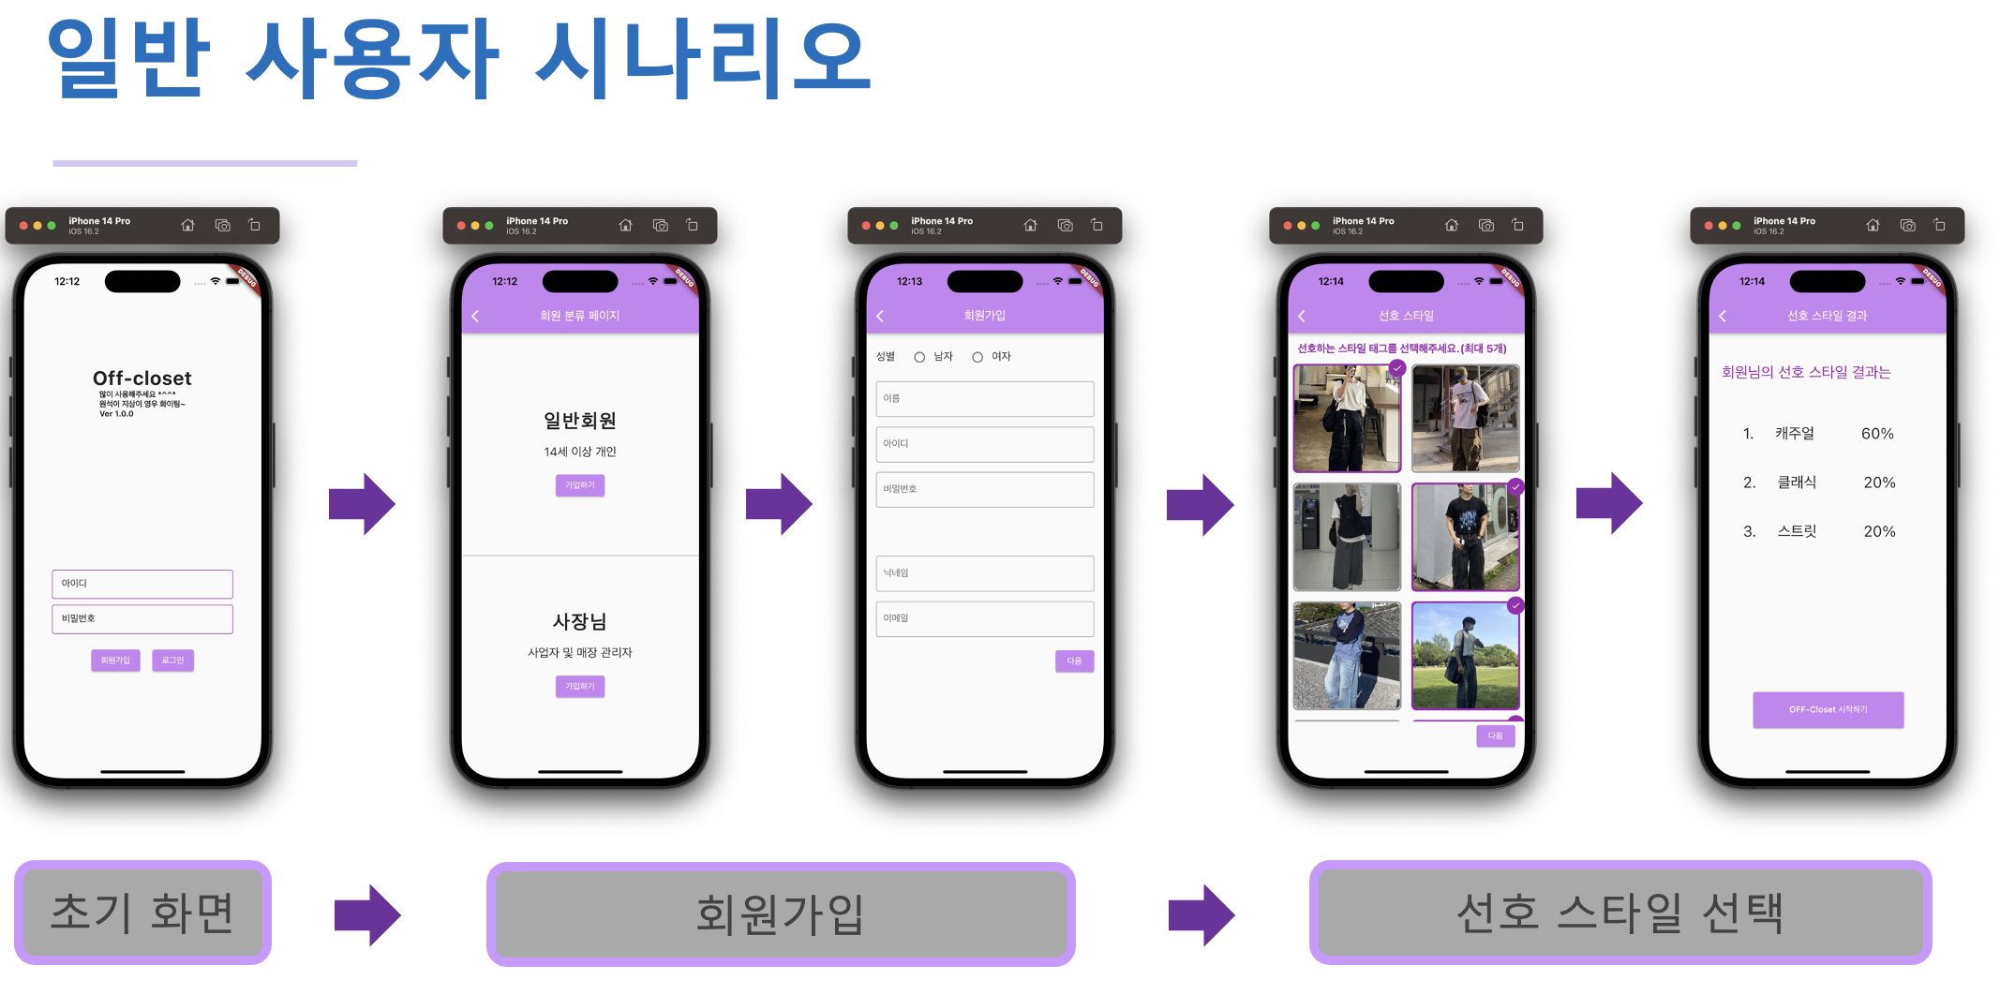 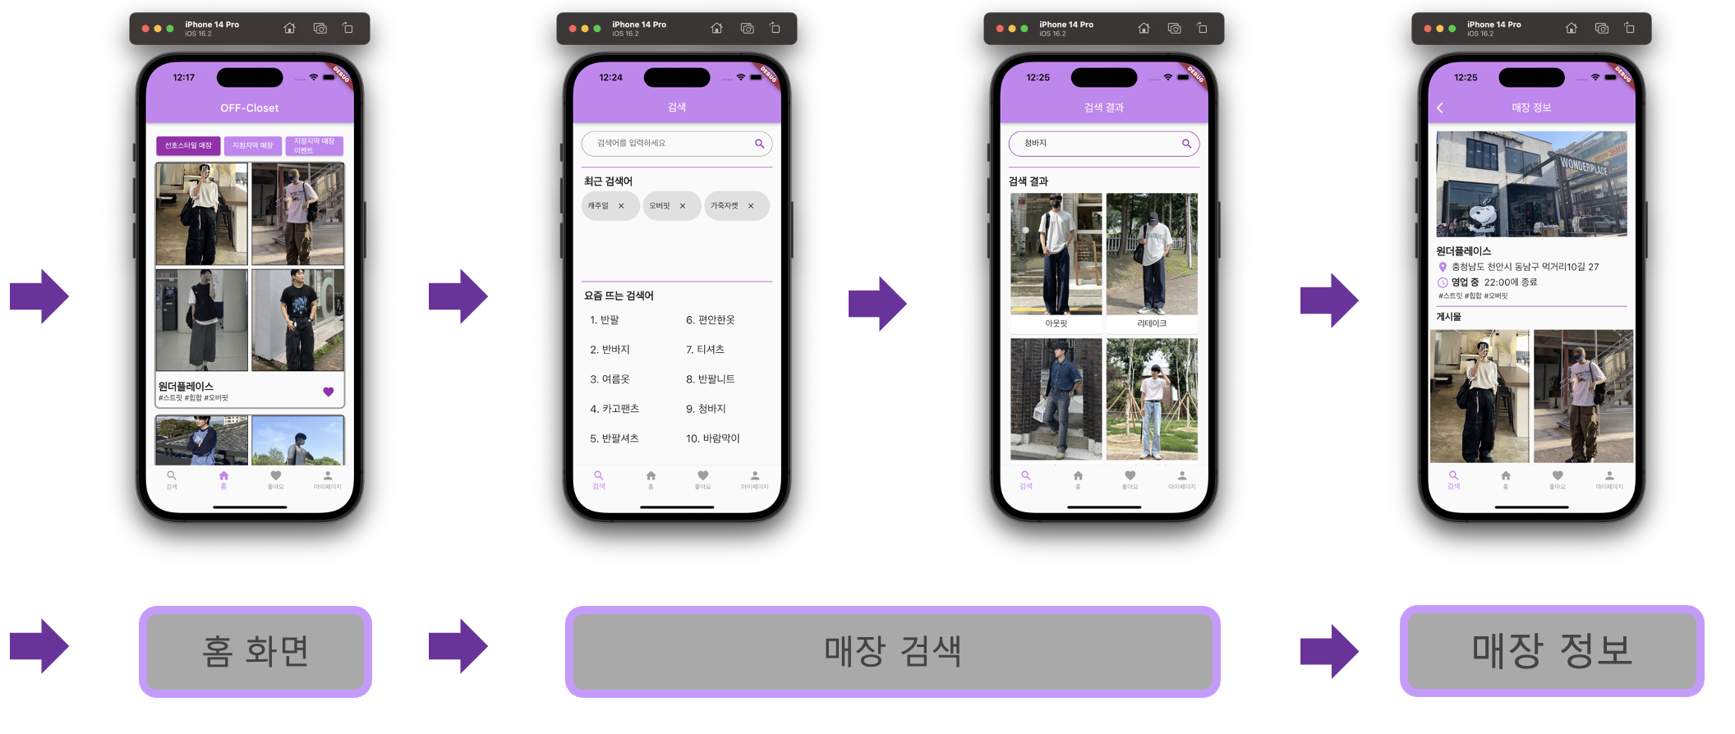 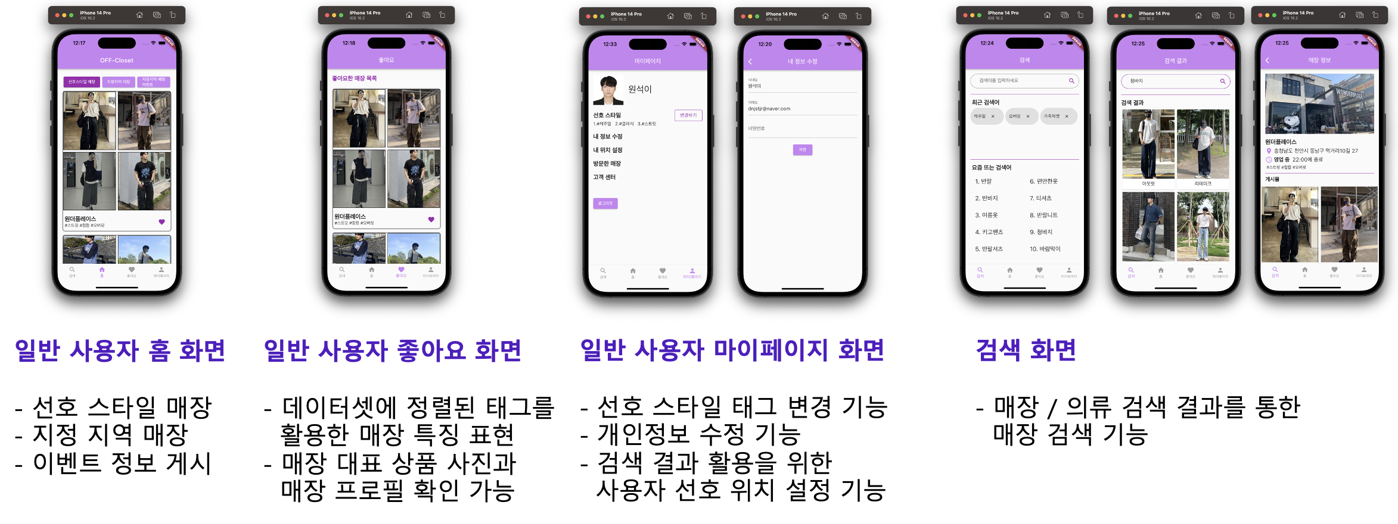 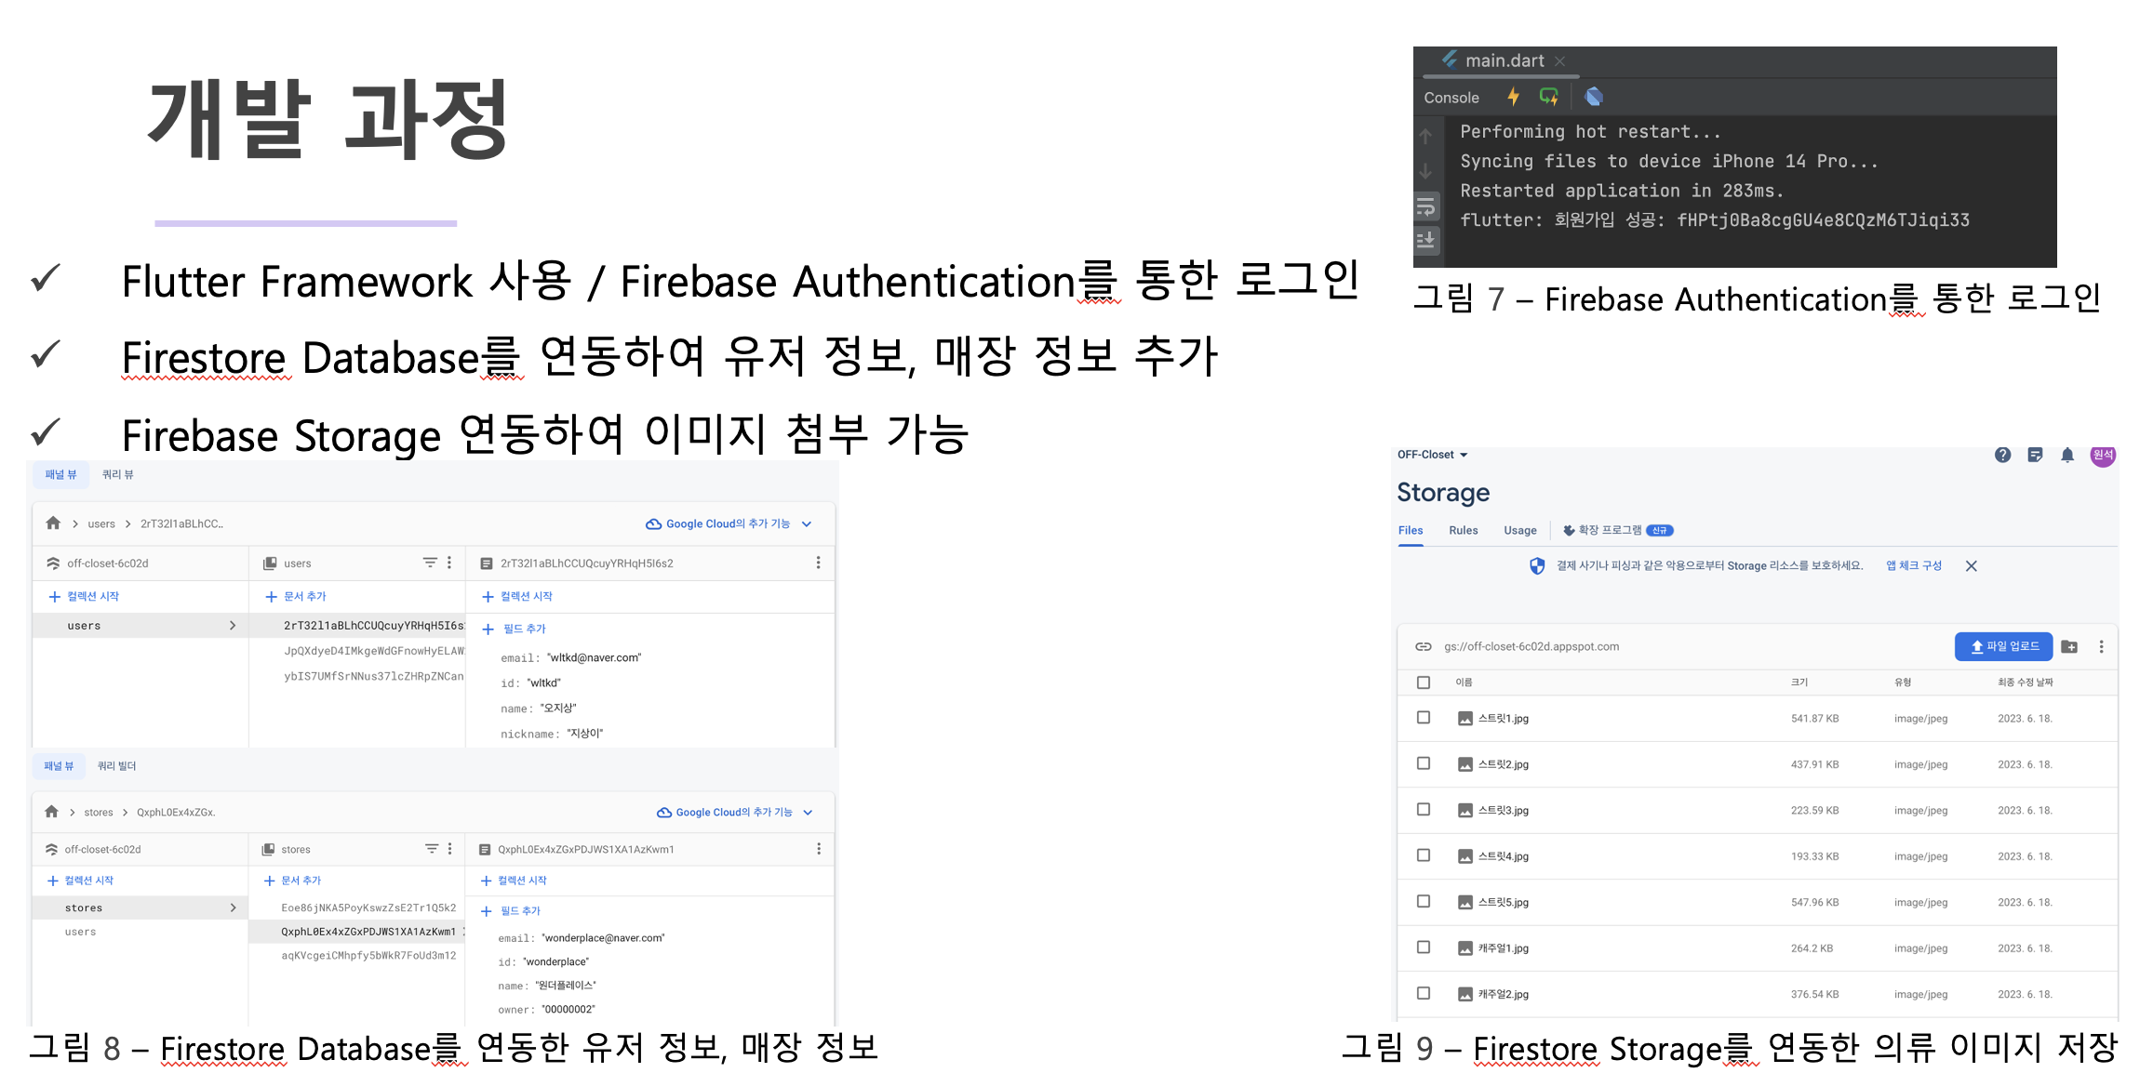 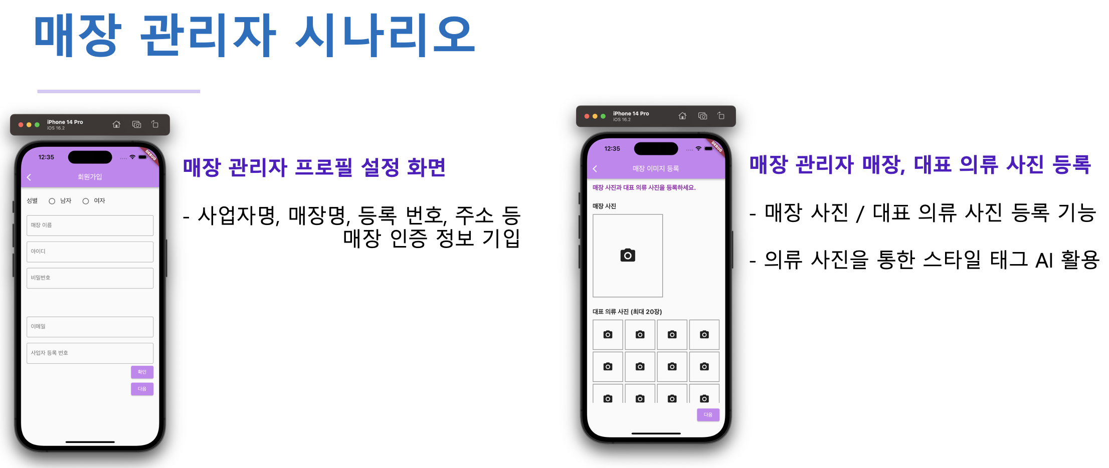 (작품 및 활동사진 부착) ※ 그림사진 제목 필수

결과보고서(산학연계)
아래 표를 참고하여 "성과물 유형"은 R, P, SS 중 하나를 선택
"성과 사례"는 예시를 참고하여 작성
캡스톤디자인 결과보고서Ⅰ(산학연계프로젝트)
학년도 | 2023 | 학기 | 1
단과대학명 |  | 학부(과)
교과목명 |  | 분반 |  | 담당교수
과제명 |  | 팀명
 |  | 성과물 유형 | P | 성과 사례 | 시제품
팀장 성명 |  | 팀원 성명
과제 목적 | 글씨 크기: 10pt 줄 바꾸는 방법 : Alt+Enter
과제 내용 및 결과 | 글씨 크기: 10pt 줄 바꾸는 방법 : Alt+Enter
활용방안 및 기대효과 | 글씨 크기: 10pt 줄 바꾸는 방법 : Alt+Enter

산학연계 활동 결과 보고 | 산학연계 한 산업체(담당자)와 특강/자문/회의 등 구체적인 산학연계 활동 내역 기재
성과 | 외부 공모전 참가/수상 내역 기입
위와 같이 캡스톤디자인 결과보고서를 제출합니다. 2023년 월 일 팀장(학생) : (인) 담당교수 : (인)

캡스톤디자인 결과보고서Ⅱ
[사진] 과제 결과물 사진 부착
(작품 및 활동사진 부착) ※ 그림사진 제목 필수
[사진2] 산학연계활동 사진 부착
(특강 및 자문 활동사진 부착) ※ 그림사진 제목 필수

결과보고서(지역사회연계)
아래 표를 참고하여 "성과물 유형"은 R, P, SS 중 하나를 선택
"성과 사례"는 예시를 참고하여 작성
캡스톤디자인 결과보고서Ⅰ(지역사회연계프로젝트)
학년도 | 2023 | 학기 | 1
단과대학명 |  | 학부(과)
교과목명 |  | 분반 |  | 담당교수
과제명 |  | 팀명
 |  | 성과물 유형 | SS | 성과 사례 | 도시재생사업
팀장 성명 |  | 팀원 성명
과제 목적 | 글씨 크기: 10pt 줄 바꾸는 방법 : Alt+Enter
과제 내용 및 결과 | 글씨 크기: 10pt 줄 바꾸는 방법 : Alt+Enter
활용방안 및 기대효과 | 글씨 크기: 10pt 줄 바꾸는 방법 : Alt+Enter

지역연계 활동 결과 보고 | 특강/자문/회의 등 구체적인 지역연계 활동 내역 기재
성과 | 외부 공모전 참가/수상 내역 기입
위와 같이 캡스톤디자인 결과보고서를 제출합니다. 2023년 월 일 팀장(학생) : (인) 담당교수 : (인)

캡스톤디자인 결과보고서Ⅱ
[사진] 과제 결과물 사진 부착
(작품 및 활동사진 부착) ※ 그림사진 제목 필수
[사진2] 지역연계활동 사진 부착
(특강 및 자문 활동사진 부착) ※ 그림사진 제목 필수

